Obmedzenia
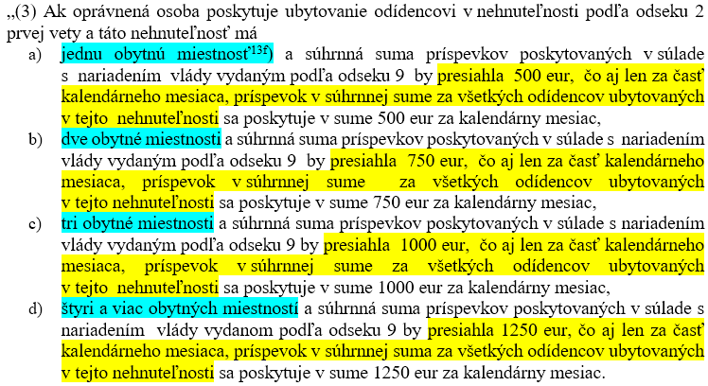
Obmedzenia sumy príspevkov
Počet poskytnutých miestností odídencovi | Maximálna suma v mesiaci za všetkých odídencov v jednej nehnuteľnosti
1 | 500
2 | 750
3 | 1000
4 | 1250
5 | 1250
6 | 1250
7 | 1250
8 | 1250
9 | 1250
10 | 1250

